熊本_20240313_20240317
預計住宿 |  |  |  |  |  |  |  | 匯率 | 0.21
Yamashitako Lodge | 2024/3/13~2024/3/15 | BookingTS | 2024-03-08 | NT$19,615
Candeo熊本新市街飯店(Candeo Hotels Kumamoto Shinshigai) | 2024/3/15~2024/3/17 | Trip | 2024-03-13 | NT$27,477

交通
星宇航空 | 2024-03-13 | NT$72,274
 | 2024-03-17
星宇航空(選位) |  | NT$2,584
Toyota Rent a Car | W2 3/13 1200~3/17 1200 | NT$16,170
現金回饋 |  | -NT$1,874

補助款
雅齡媽媽 |  | -NT$25,000
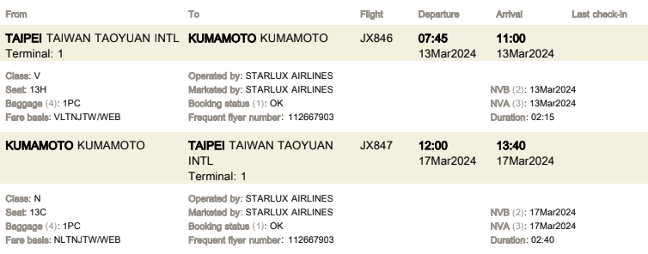

體驗 |  |  | 三 | 四 | 五 | 六 | 日

已取消住宿
Rakuten STAY HOUSE x WILL STYLE Yufuin Kawakami 101 | 2024/3/13~2024/3/15 | Booking |  | NT$12,520
Rakuten STAY HOUSE x WILL STYLE Yufuin Kawakami 102 | 2024/3/13~2024/3/15 | BookingTS |  | NT$13,447
Gensen-Private Vacation Villa Bettei Gensen | 2024/3/13~2024/3/15 | Booking |  | NT$35,154
OMO5 Kumamoto by Hoshino Resorts | 2024/3/15~2024/3/17 | Booking |  | NT$26,271
Cominka Yufuin | 2024/3/13~2024/3/15 | BookingTS |  | NT$19,574
Yamashitako Lodge | 2024/3/13~2024/3/15 | BookingTS |  | NT$23,160
SUMITSUGU HOUSE Atelier Suite | 2024/3/15~2024/3/17 | BookingTS |  | NT$18,370

釜山_20240627_20240630
預計住宿 |  |  |  |  |  | 匯率 | 0.024
Mipo Oceanside Hotel | 2024/6/27~2024/6/30 | BookingTS | 2024-06-25 | NT$17,764
Y典藏飯店 (LCT Residence Y collection) | 2024/6/27~2024/6/30 | AgodaVISA | 2024-06-18 | NT$37,603
UH 海雲台套房飯店 (UH SUITE THE HAEUNDAE) | 2024/6/27~2024/6/30 | AgodaVISA | 2024-06-18 | NT$30,402

交通
釜山航空 BX794 | 2024-06-27 | NT$25,361
濟州航空 7C2653 | 2024-06-30
選位 |  | NT$865
現金回饋 |  | -NT$775

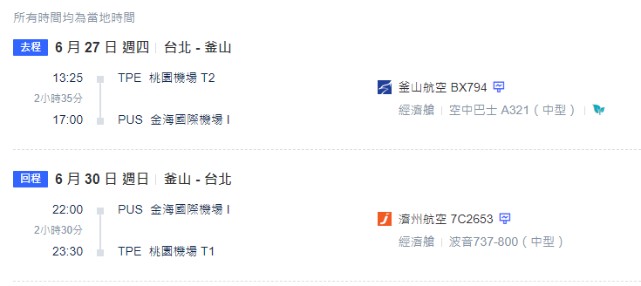

體驗 |  |  | 三 | 四 | 五 | 六 | 日

已取消住宿

美西_20250123_20250130_東京外站
預計住宿 |  |  |  |  |  | 匯率 | 31.6
 |  |  |  | NT$70,000

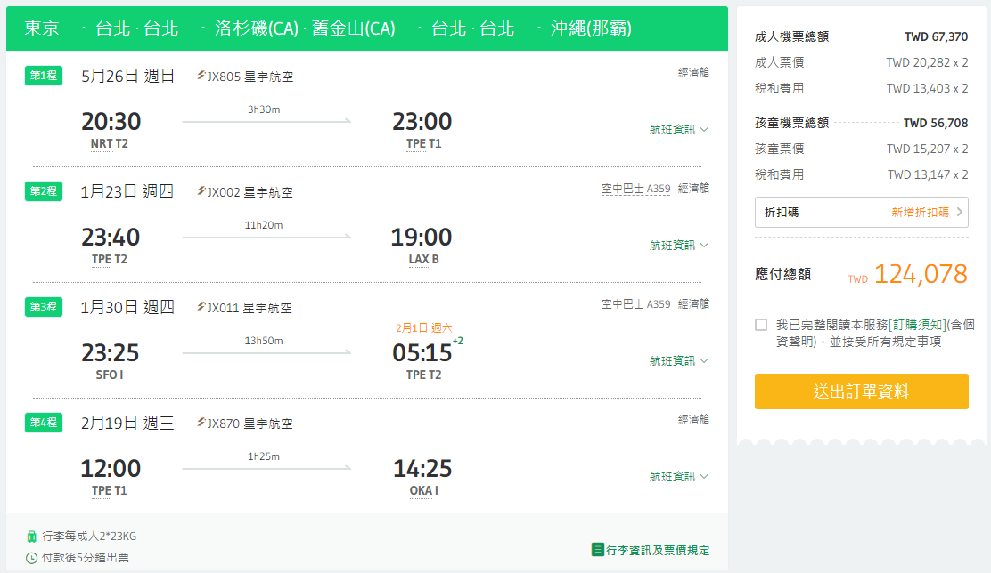

交通
星宇航空(台北→洛杉磯 1/23外站票) | ezTravel | NT$124,078
星宇航空(舊金山→台北 1/30外站票)
爸媽單人票 | ezTravel | NT$32,896
租車 |  | NT$30,000

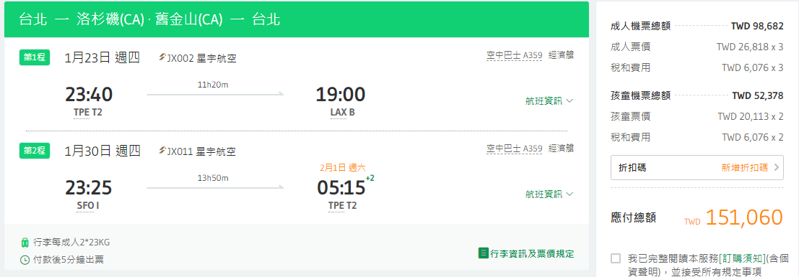

體驗 |  |  | 三 | 四 | 五 | 六 | 日
加州迪士尼 |  | NT$28,756
加州環球影城 |  | NT$30,020

已取消住宿

沖繩_20250312_20250316_東京外站
預計住宿 |  |  |  |  |  | 匯率 | 23.53 | 0.002
 |  |  |  | NT$30,000

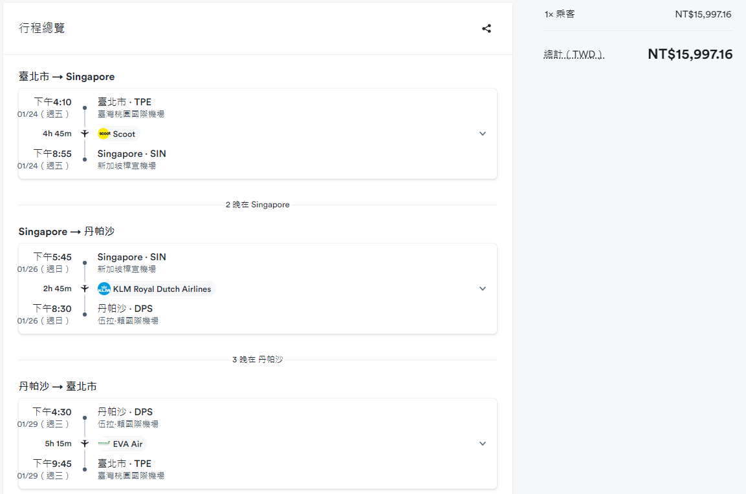
交通
星宇航空(台北→沖繩 2月外站票) | ezTravel | NT$0
回程 |  | NT$12,000
租車 |  | NT$8,000

體驗 |  |  | 三 | 四 | 五 | 六 | 日

已取消住宿

沖繩_20241213_202412156_沖繩外站1
預計住宿 |  |  |  |  |  | 匯率 | 23.53 | 0.002
 |  |  |  | NT$30,000

交通

星宇航空(東京→台北12/15外站票) | ezTravel | NT$0

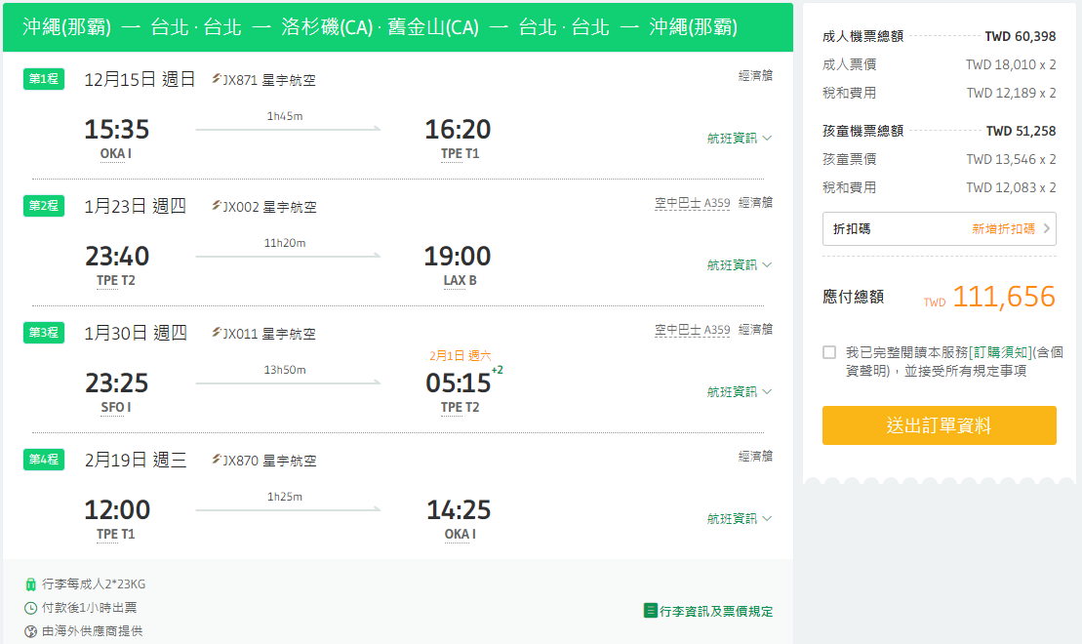

體驗 |  |  | 三 | 四 | 五 | 六 | 日

已取消住宿

美西_20250123_20250130_沖繩外站
預計住宿 |  |  |  |  |  | 匯率 | 31.6
 |  |  |  | NT$70,000

交通
星宇航空(台北→洛杉磯 1/23外站票) | ezTravel | NT$111,656
星宇航空(舊金山→台北 1/30外站票)
爸媽單人票 | ezTravel | NT$32,896
租車 |  | NT$30,000

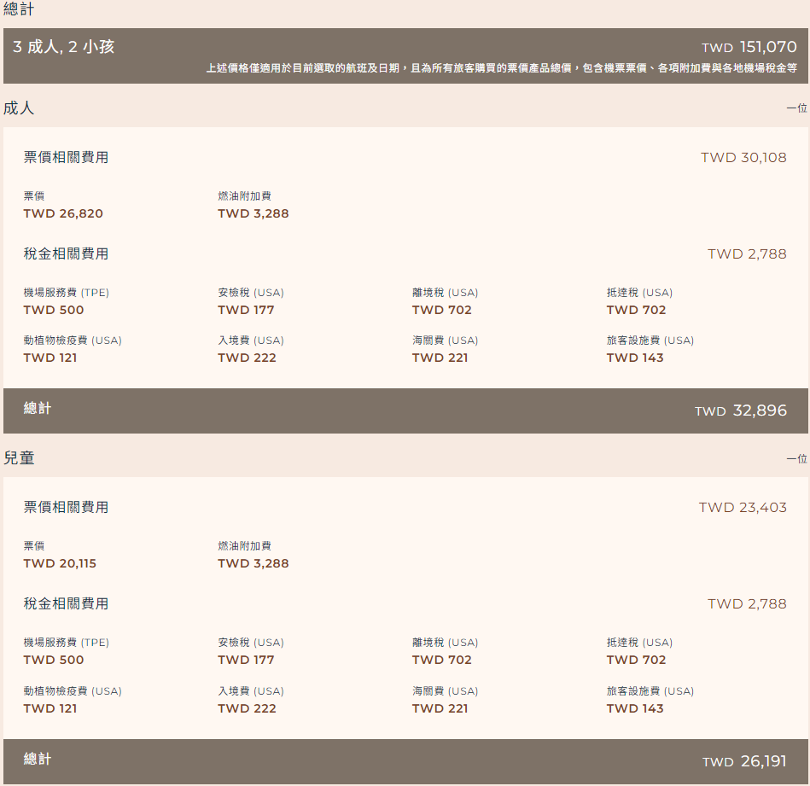

體驗 |  |  | 三 | 四 | 五 | 六 | 日
加州迪士尼 |  | NT$28,756
加州環球影城 |  | NT$30,020

已取消住宿

沖繩_20241213_20241215
預計住宿 |  |  |  |  |  | 匯率 | 0.21
 |  |  |  | NT$30,000

交通
中華航空(台北→沖繩 沖繩福岡來回) | 山富旅遊 | NT$21,718
星宇航空(沖繩→台北 12/15外站票) | ezTravel | NT$0

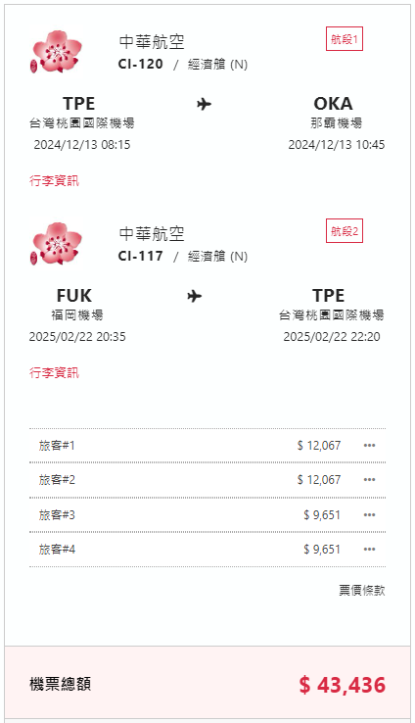
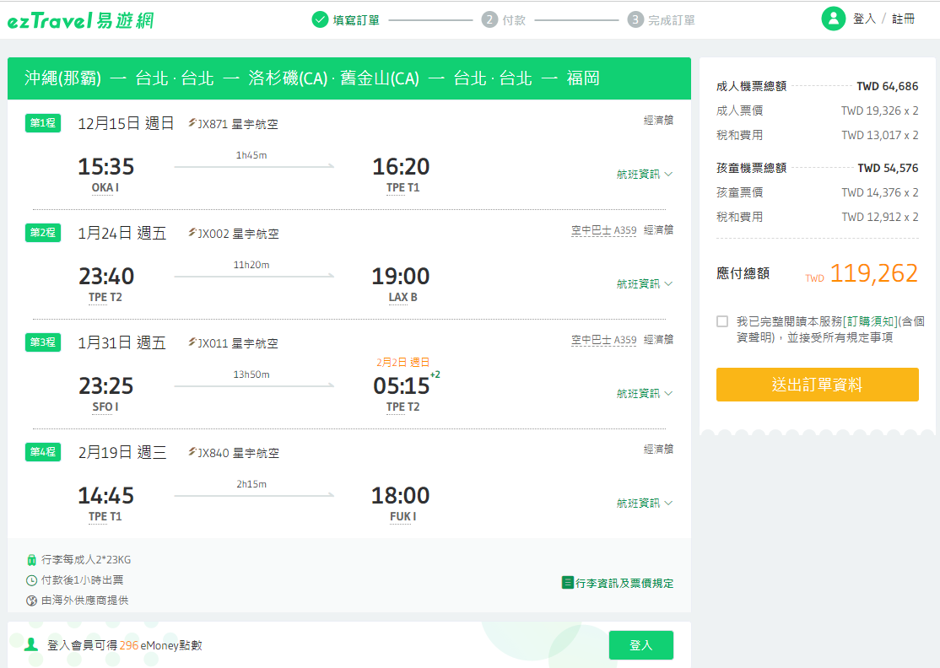

體驗 |  |  | 三 | 四 | 五 | 六 | 日

已取消住宿

美西_20250124_20250131
預計住宿 |  |  |  |  |  | 匯率 | 31.6
 |  |  |  | NT$80,000

交通
星宇航空(台北→洛杉磯 1/24外站票) | ezTravel | NT$119,262
星宇航空(舊金山→台北 1/31外站票)
爸媽單人票 | ezTravel | NT$39,684
租車 |  | NT$35,000

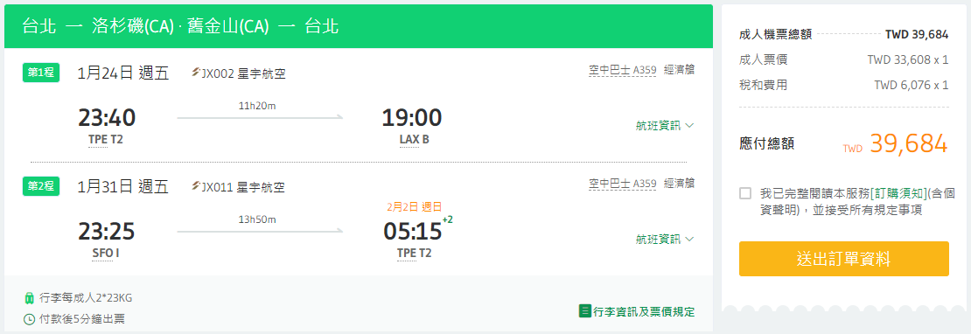

體驗 |  |  | 三 | 四 | 五 | 六 | 日
加州迪士尼 |  | NT$28,756
加州環球影城 |  | NT$30,020

已取消住宿

新加坡峇里島_20250124_20250129
預計住宿 |  |  |  |  |  | 匯率 | 23.53 | 0.002
 |  |  |  | NT$70,000

交通
酷航(台北→新加坡 2025/1/24) | 酷航 | NT$17,512
荷蘭航空(新加坡→峇里島 2025/1/26) | 荷蘭航空 | NT$9,210
長榮航空(峇里島→台北 兩段票 2025/1/29) | ezTravel | NT$18,107
爸媽單人票 | kiwi | NT$15,997
租車 |  | NT$20,000
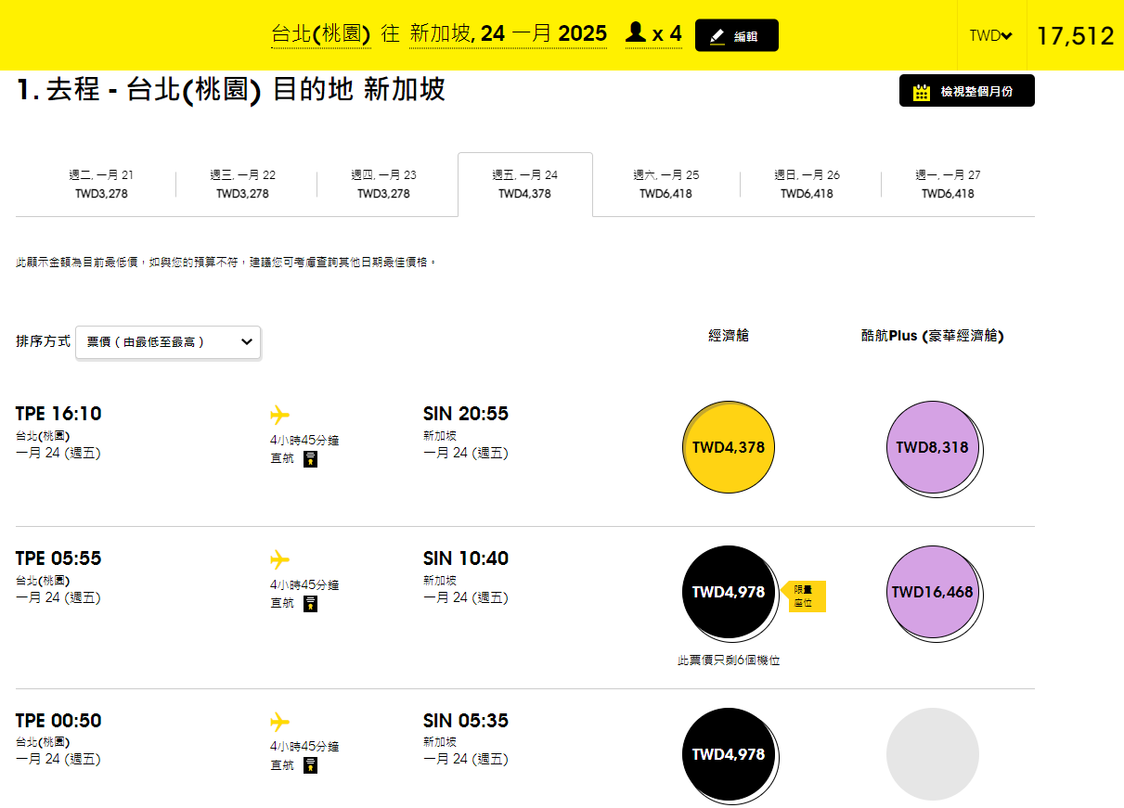
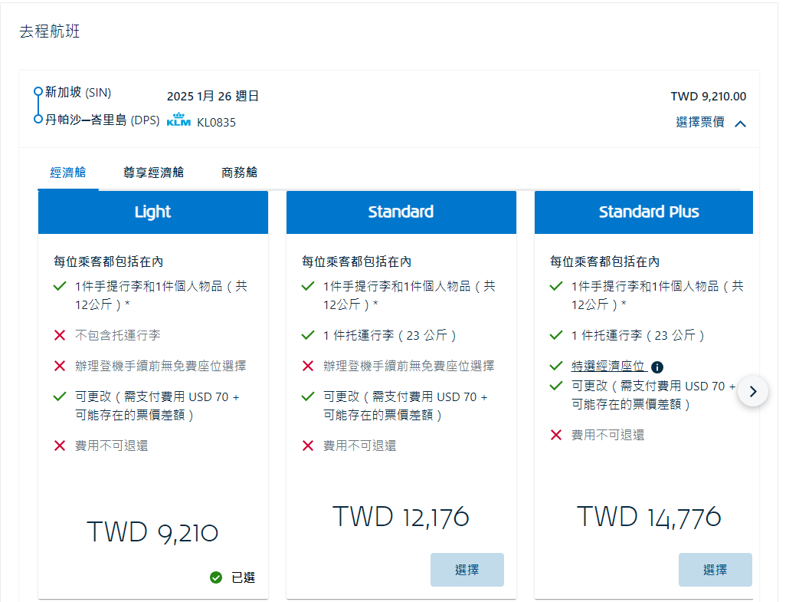
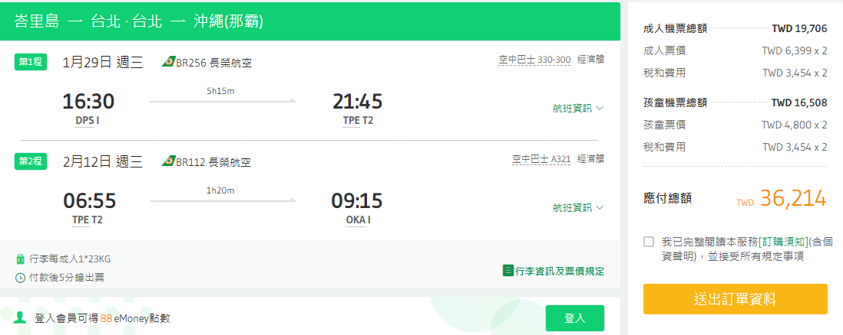

體驗 |  |  | 三 | 四 | 五 | 六 | 日

已取消住宿

